Incoterm2010
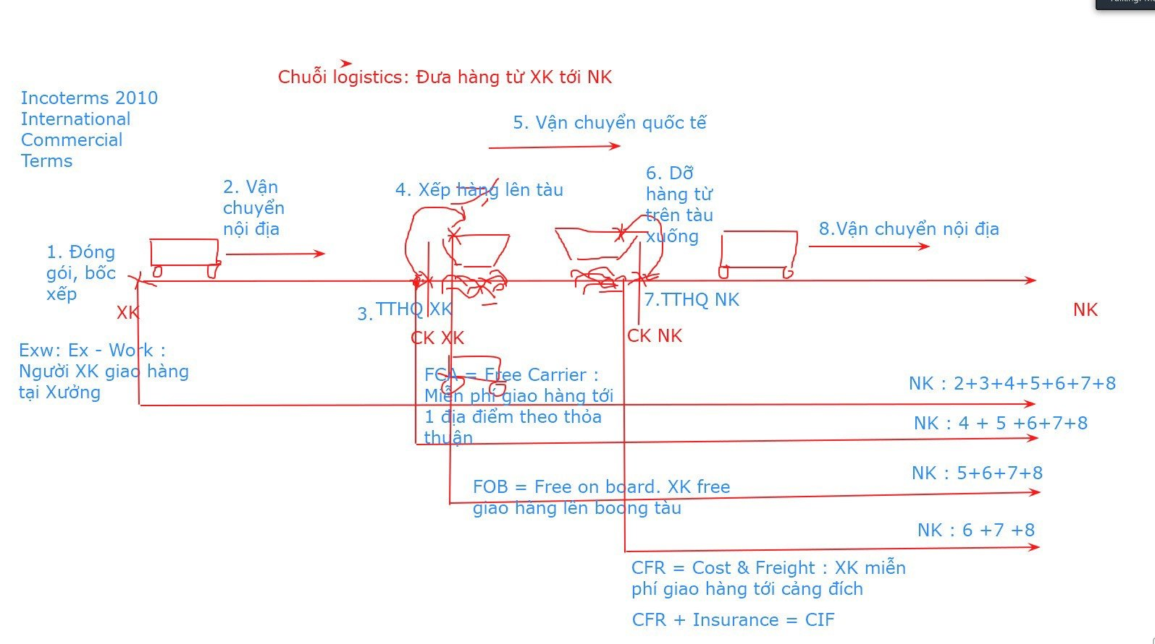
 |  | INCOTERMS2010 ( phân chia theo hình thức vận tải)
CHI PHÍ | ĐK | XK | NK | Note

1.Đóng gói, bốc xếp 2. Vận chuyển nội địa 3. Thủ tục hải quan XK 4. Xếp hàng lên tàu 5.Vận chuyển quốc tế 6. Dỡ hàng từ trên tàu xuống 7. Thủ tục hải quan NK 8.Vận chuyển nội địa | EXW (exwork) | 1 | 2+ 3+ 4+ 5+ 6+ 7+ 8
 | FCA (free carrier) | 1+ 2+ 3 | 4+ 5+ 6 + 7+ 8 | Giao tại địa điểm theo thỏa thuận hoặc địa điểm trung gian
 | FAS (free alongside ship) | 1+ 2+ 3 | 4+ 5+ 6 + 7+ 8 | Giao dọc mạn tàu
 | FOB (free on board) | 1+ 2+ 3+ 4 | 5+ 6 + 7+ 8
 | CFR (cost and freight) | 1+ 2+ 3+ 4+ 5 | 6 + 7+ 8
 | CIF (cost insurance freight) | 1+ 2+ 3+ 4+ 5 | 6 + 7+ 8 | Thêm Bảo Hiểm
E => Em | CPT ( carriage paid to destination) | 1+ 2+ 3+ 4+ 5 | 6 + 7+ 8 | Thường áp dụng cho đường bộ
F = Phải | CIP ( Carriage, Insurance Paid to) | 1+ 2+ 3+ 4+ 5 | 6 + 7+ 8 | Thêm Bảo Hiểm
C = Cố | DAT (Delivered at Terminal) | 1+ 2+ 3+ 4+ 5+ 6 | 7+ 8 | Giao xuống cảng NK
D = Đi | DAP (Delivered at Place) | 1+ 2+ 3+ 4+ 5+ 6+ 8 | 7 | Thêm vận chuyển nội địa
 | DDP ( Delivered Duty Paid) | 1+ 2+ 3+ 4+ 5+ 6+ 7+8 | 0

1. Giao ở đâu chuyển giao rủi ro ở đó.
2. Ngoại trừ : CIF = CFR = FOB Thời điểm chuyển giao rủi ro của CFR, CIF vẫn giống FOB = Tại thời điểm giao hàng lên boong tàu xong
Giả sử : Rủi ro trong quá trình vận chuyển quốc tế thì NK là người chịu.

CNF = CFR
Cost and Freight

